플로우-20260323
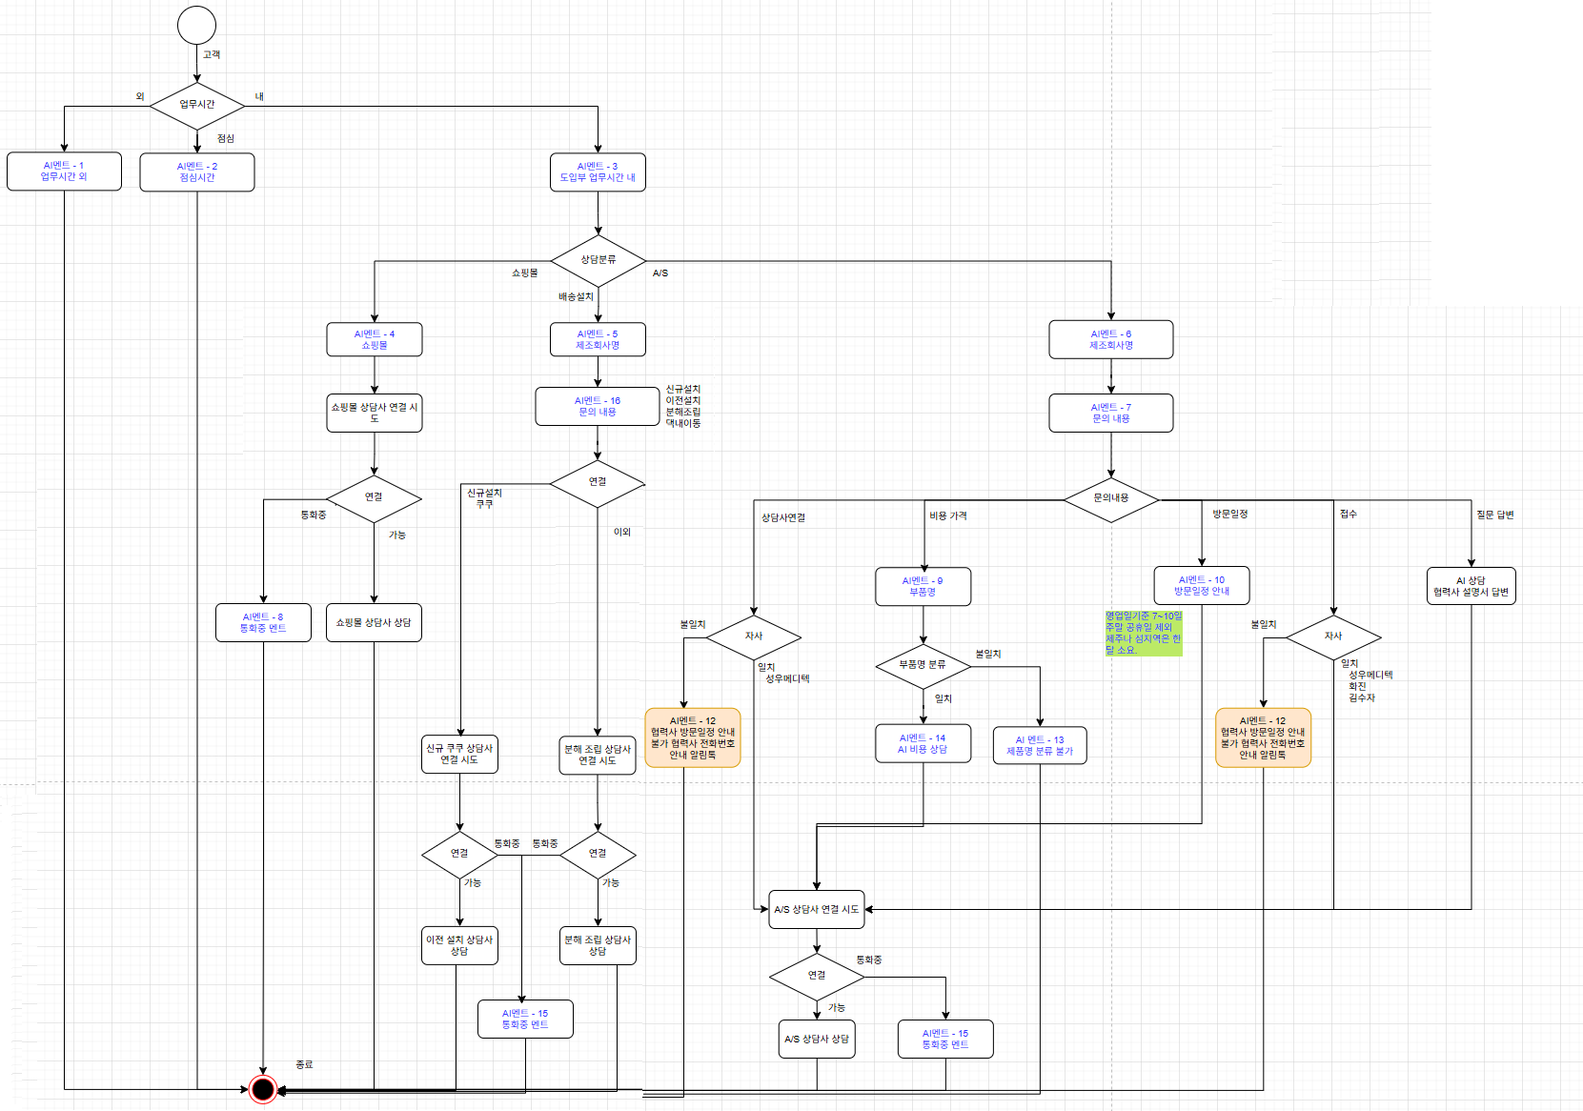
배송설치 신규설치 쿠쿠 070-7404-5007 이외 070-8875-5008 이전설치 070-8875-5008 분해조립 070-8875-5008 댁내이동 070-8875-5008 알림톡 안내멘트 (개발이 필요하여 문자로 발송??) 자사 불일치 안녕하세요. 고객님 제조회사명 {교원웰스 안마의자} 서비스센터 전화 번호는 {1588-4113} 입니다. 감사합니다. 3회 불일치 안녕하세요. 고객님 제조회사명 {찾을 수 없음} 서비스센터 전화 번호는 {찾을 수 없음} 입니다. 감사합니다.

